案例
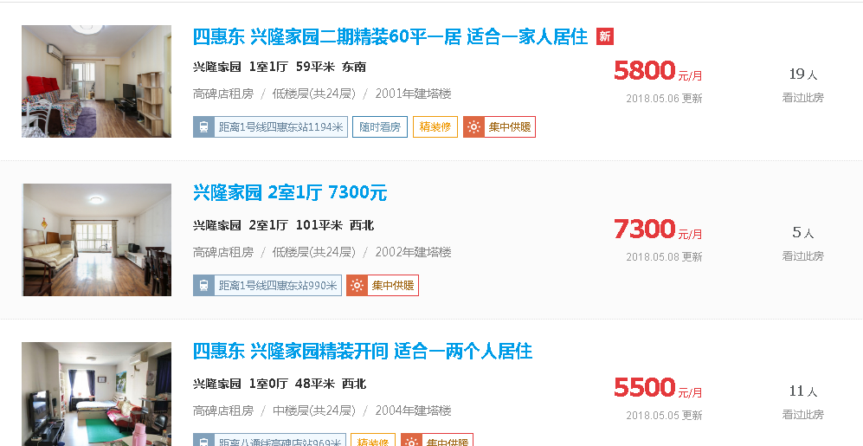

 |  |  |  |  | 3.2768361582

 |  |  |  |  | 2.4092409241

 |  |  |  |  | 3.8194444444

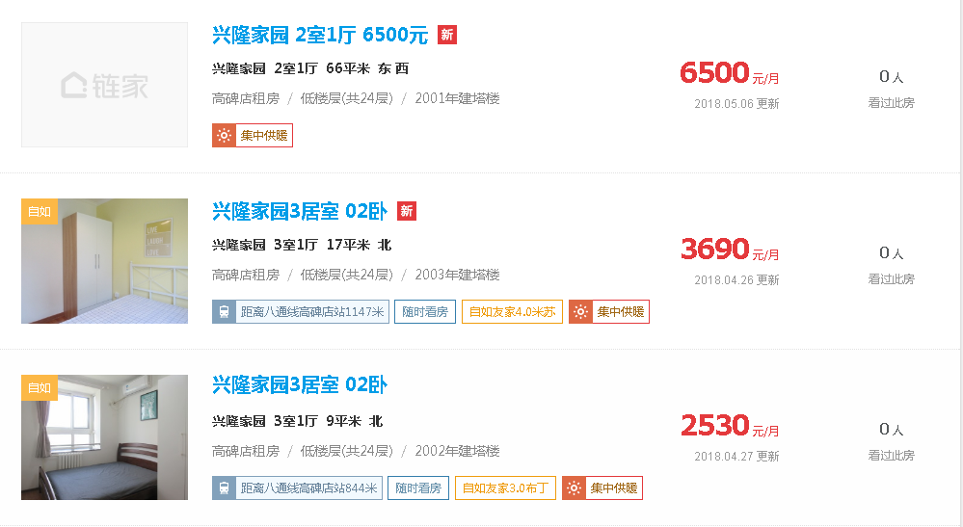

 |  |  |  |  | 3.2828282828

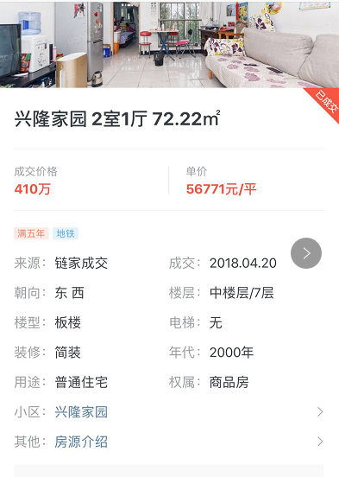
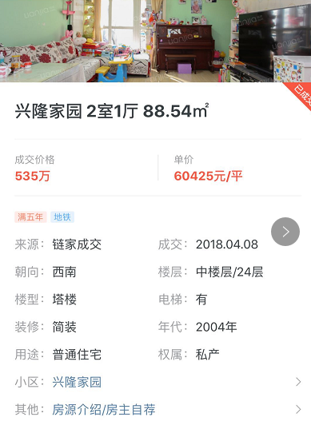
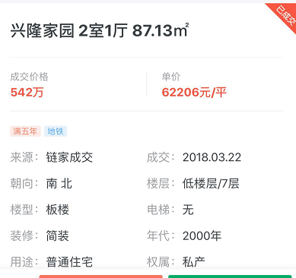

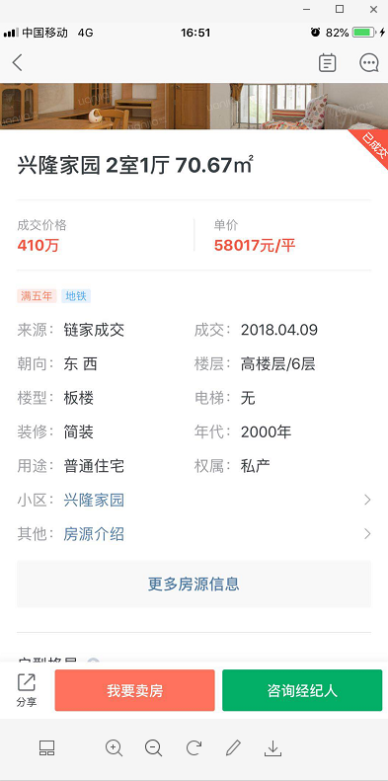
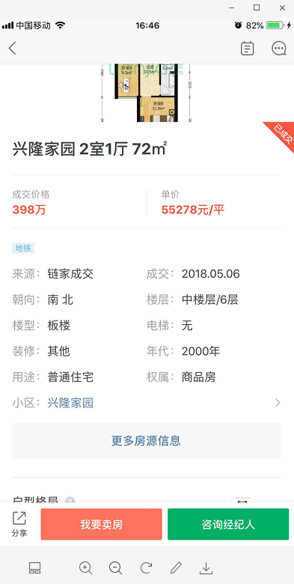
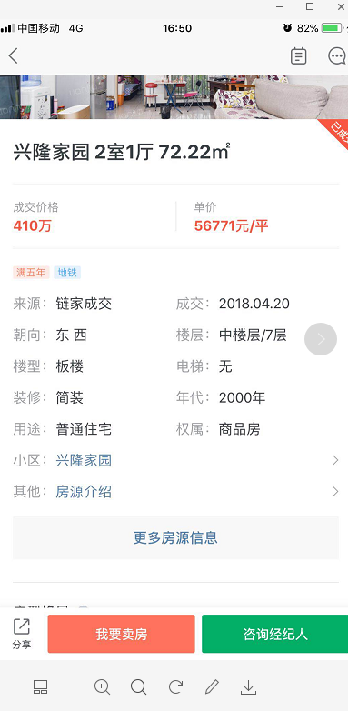

成交时间 | 朝向 | 楼层 | 建筑面积 | 单价
2018-05-06 | 南北 | 中楼层 | 72 | 55278
2018-04-20 | 东西 | 中楼层 | 72.22 | 56771
2018-04-09 | 东西 | 高楼层 | 70.67 | 58017

成交时间 | 朝向 | 楼层 | 建筑面积 | 单价
2018-05-06 | 东西 | 低区 | 72 | 6300
2018-05-06 | 南北 | 中区 | 80 | 5800
2018-05-06 | 东南 | 低区 | 75 | 6800

